Anexo 1 .- Cto. Galego Equipos
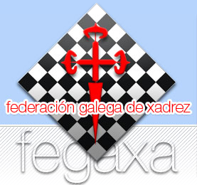

FORMULARIO DE INSCRICION CAMPIONATO GALEGO POR EQUIPOS DE CLUB 2026 - XADREZ RÁPIDO
Este formulario debe ser remitido á FEGAXA a través dos clubs.

Datos Equipo
Nome do equipo:
Capitan/Delegado:
E-mail contacto:

Orden de forza
 | Apelidos e Nome Xogador/a | Ano Nac. (Exemplo: 00/00/1983) | Codigo Fide | Titulo Fide | Bandeira Fide
 | (Formato FIDE)
1
2
3
4
5
6
7
8
9
10
11
12
Total Players = | 0

Mínimo de 6 xogadores e un máximo de 12 xogadores

